Закупка cronier-mac
Фото | Наименование | Цена | Кол-во | Сумма
 | CR-123 | 1,100.00 | 8 | 8,800.00
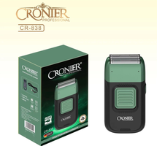 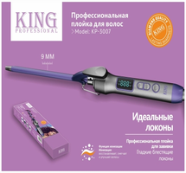 | CR-3007 | 650.00 | 3 | 1,950.00
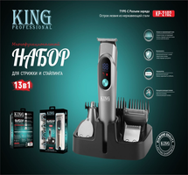 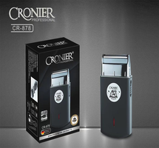 | CR-878 | 600.00 | 2 | 1,200.00
  | KC-3302 | 1,700.00 | 2 | 3,400.00
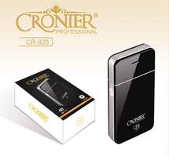 | CR-826 | 300.00 | 1 | 300.00
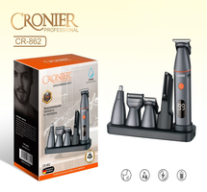 | CR-862 | 1,150.00 | 1 | 1,150.00
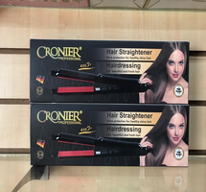 | CR-960 | 450.00 | 1 | 450.00
 | CR-9095 | 450.00 | 1 | 450.00
 | KC-3053 | 950.00 | 1 | 950.00
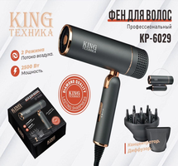 | KP-6029 | 1,150.00 | 1 | 1,150.00
Итого: 10 позиций |  |  | 21 | 19800

